Fotos
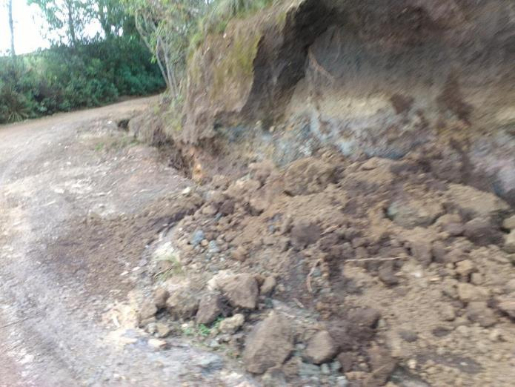
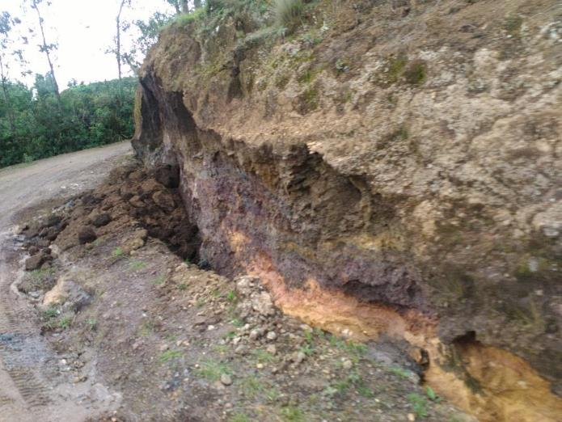
 |  | FICHA REPORTE DE EMERGENCIA VIAL | MES | Abril
 |  |  | Nº | 1
OFICINA DE COORDINACION | Direcciòn de Caminos
COORDINADOR TECNICO | Ing. Niva Azucena Ramirez Peña |  | Fecha de Reporte |  | 2015-04-17
RESPONSABLE TECNICO | Ing. Juan Carlos Ipanaque Garcia |  | Hora de Reporte

PANEL FOTOGRAFICO

